CollectiveAccess
Image | Object | Description | Date
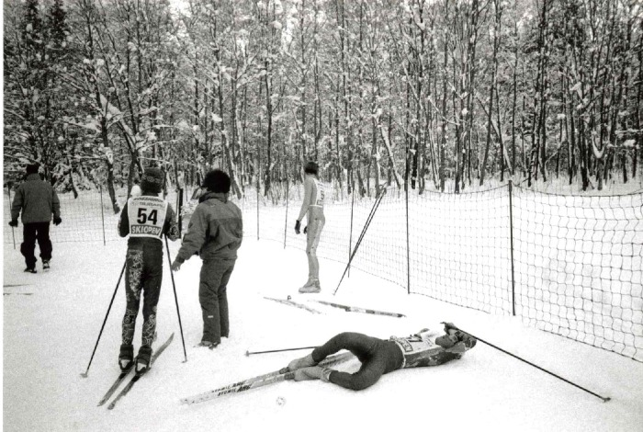 | Jeux Nordiques OPA édition 1996 (7-003) | Jeux Nordiques OPA hiver 1995/1996 Course de Ski de fond Montée du fer a Cheval

